Приложение №2
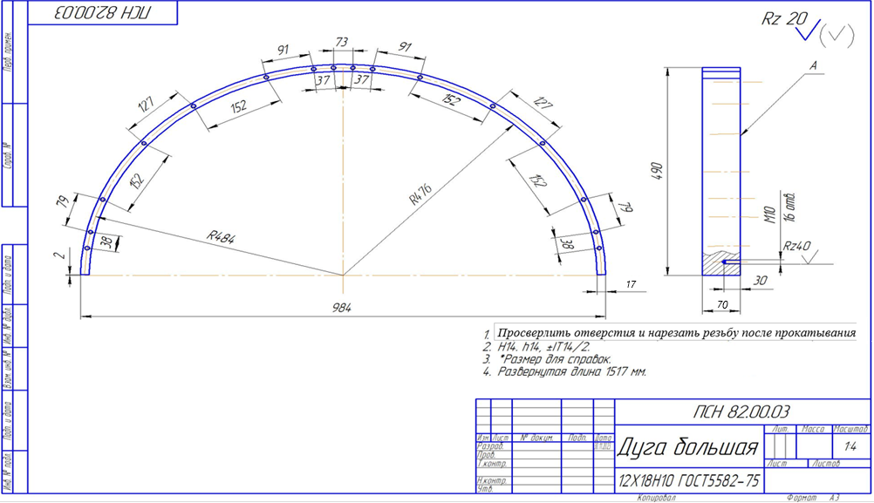
Приложение № 2 к техническому заданию

Чертеж дуга большая

Приложение №3
Приложение № 3 к техническому заданию

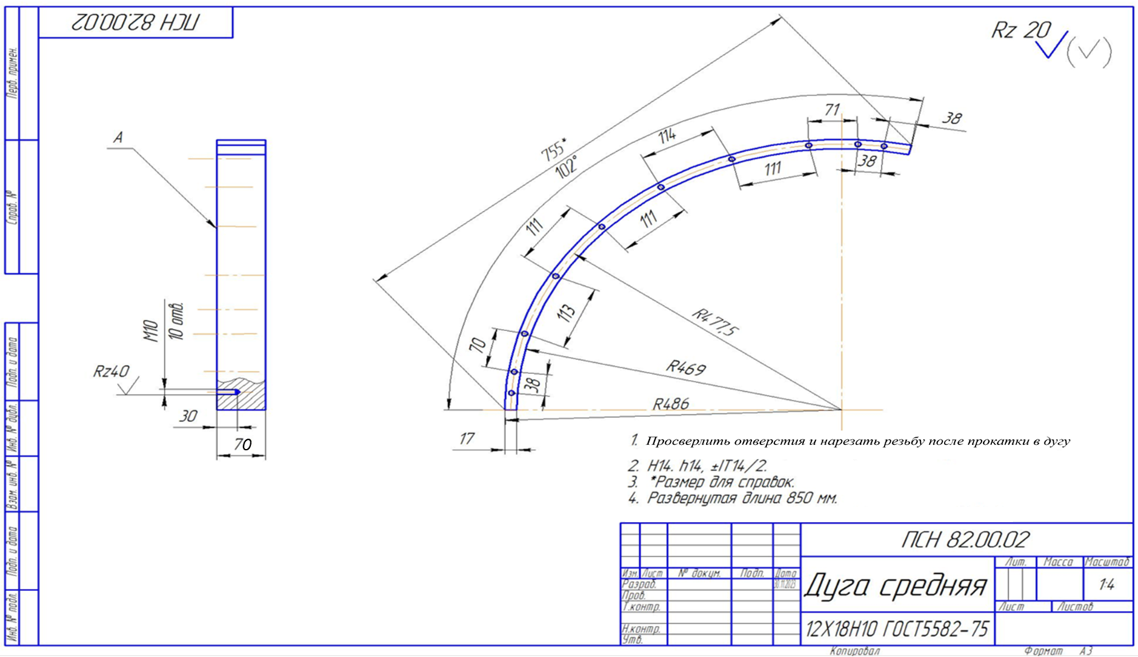
Чертеж дуга средняя

Приложение №4
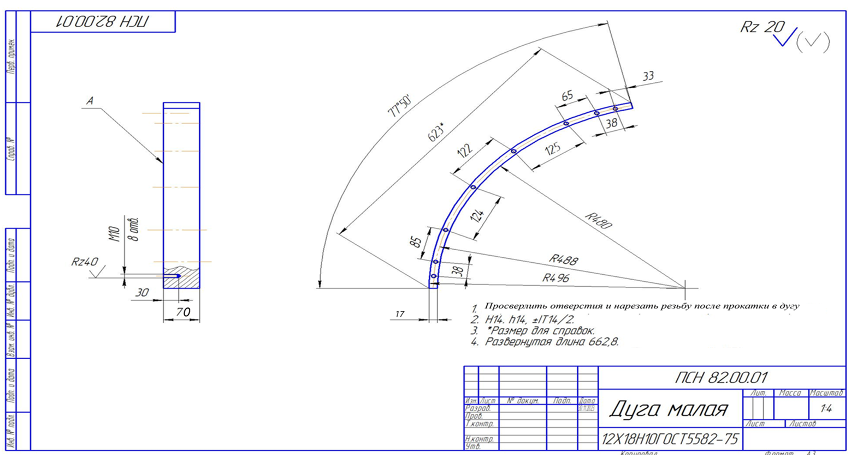
Приложение № 4 к техническому заданию

Чертеж дуга малая

Приложение №5
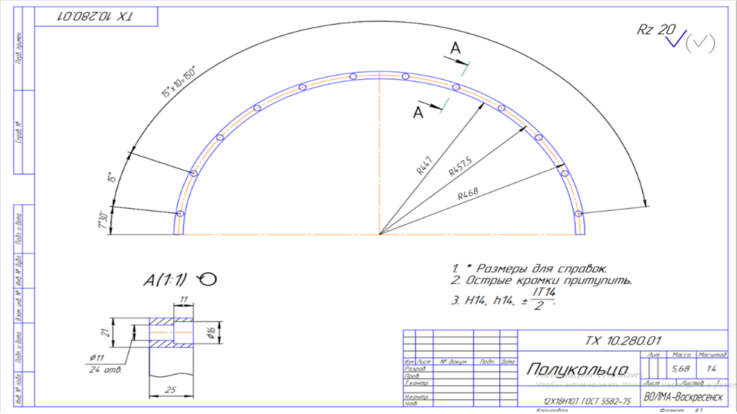
Приложение № 5 к техническому заданию

Чертеж полукольцо

Приложение №6
Приложение № 6 к техническому заданию

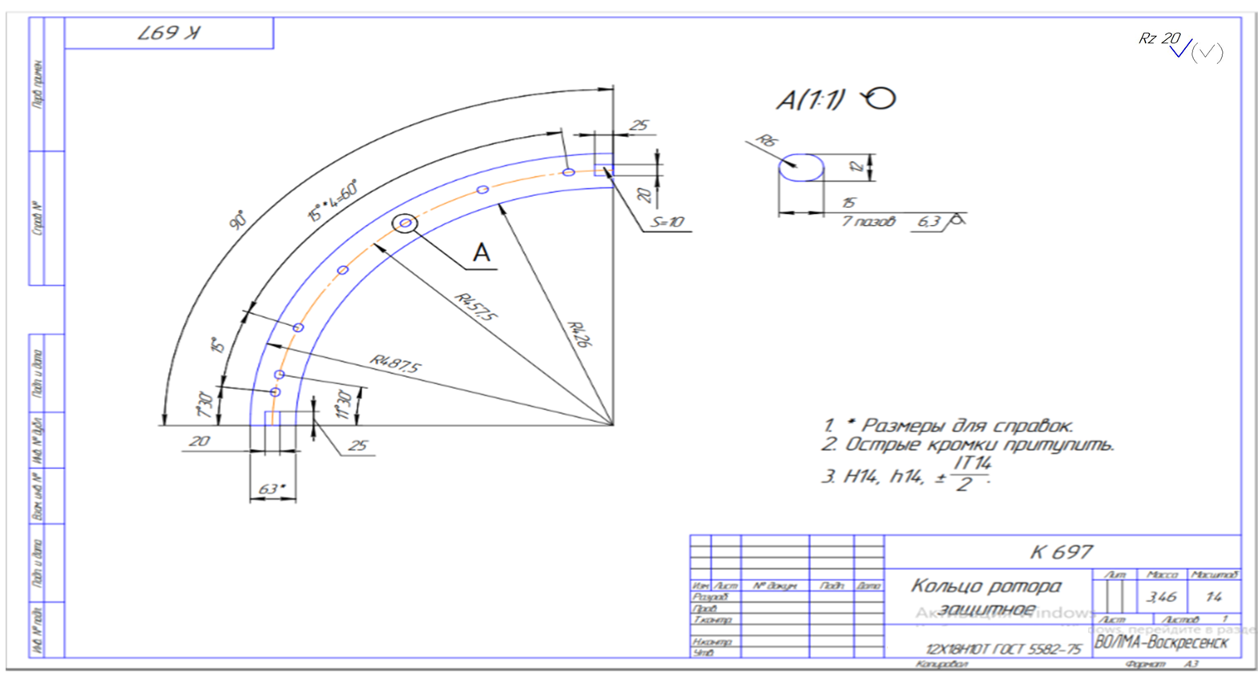
Чертеж кольцо ротора защитное

